图1
简谐振动实验图表与详细图例（参考样式）

图1 焦利秤法：弹簧1劲度系数

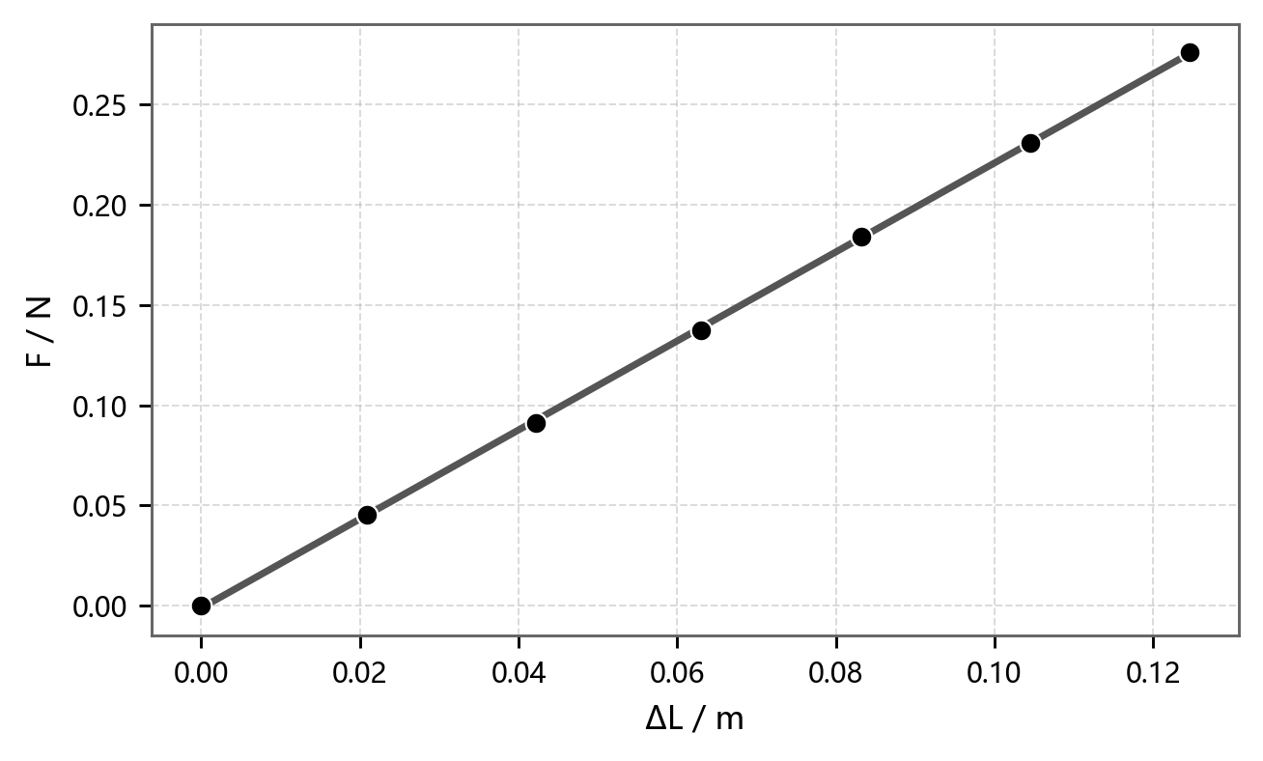
F = a + kΔL
方程 | F = a + kΔL
绘图 | F - ΔL
图例 | ● 实验数据；━ 线性拟合
权重 | 不加权
截距 a | -0.001207 ± 0.000833 N
斜率 k | 2.22058 ± 0.011086 N/m
残差平方和 | 7.430665e-06
Pearson's r | 0.999938
R²(COD) | 0.999875
调整后R² | 0.99985
物理量 | k1 = 2.2206 N/m
结论 | 满足胡克定律

图2
简谐振动实验图表与详细图例（参考样式）

图2 焦利秤法：弹簧2劲度系数


F = a + kΔL
方程 | F = a + kΔL
绘图 | F - ΔL
图例 | ● 实验数据；━ 线性拟合
权重 | 不加权
截距 a | -0.000442 ± 0.000379 N
斜率 k | 2.525543 ± 0.005755 N/m
残差平方和 | 1.548349e-06
Pearson's r | 0.999987
R²(COD) | 0.999974
调整后R² | 0.999969
物理量 | k2 = 2.5255 N/m
结论 | 弹簧2较硬

图3
简谐振动实验图表与详细图例（参考样式）

图3 水平状态：T²-M 关系

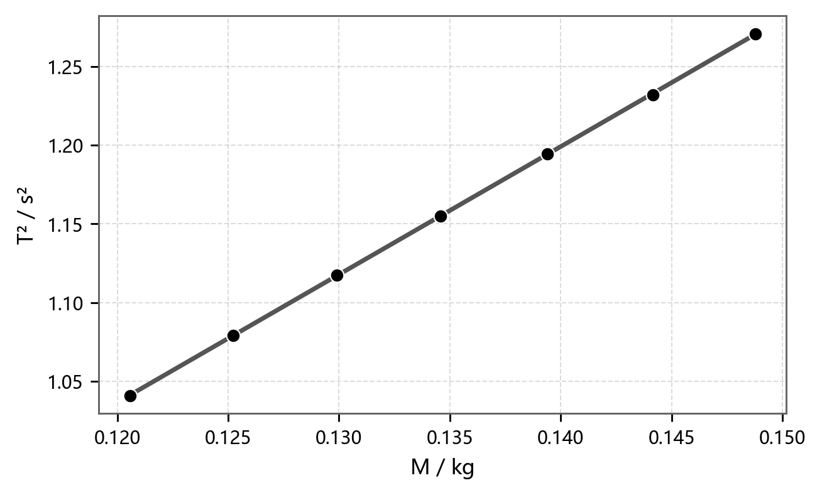
T² = a + kM
方程 | T² = a + kM
绘图 | T² - M
图例 | ● 实验数据；━ 线性拟合
权重 | 不加权
截距 a | 0.062375 ± 0.002651 s²
斜率 k | 8.119147 ± 0.019641 s²/kg
残差平方和 | 1.198655e-06
Pearson's r | 0.999985
R²(COD) | 0.999971
调整后R² | 0.999965
换算结果 | K=4π²/k=4.8624 N/m
附加质量 | m0=a/k=7.683 g

图4
简谐振动实验图表与详细图例（参考样式）

图4 斜面1：T²-M 关系

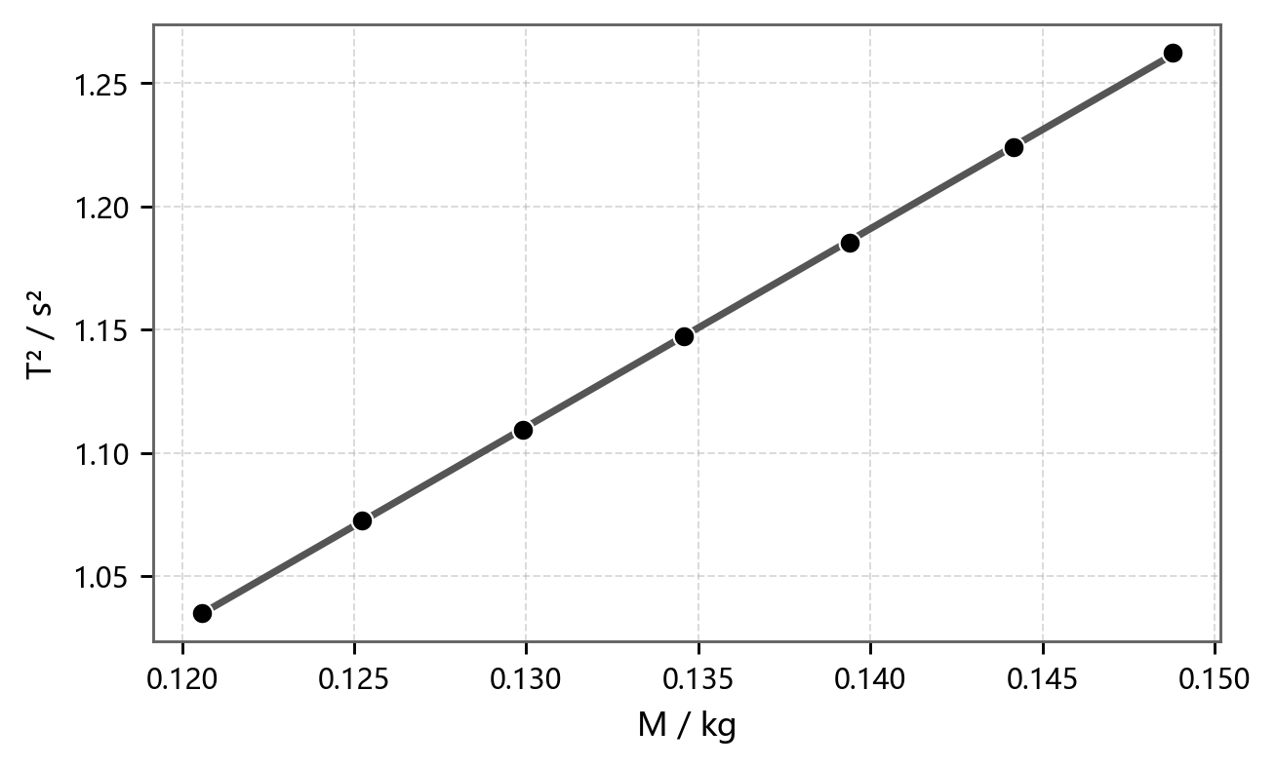
T² = a + kM
方程 | T² = a + kM
绘图 | T² - M
图例 | ● 实验数据；━ 线性拟合
权重 | 不加权
截距 a | 0.064953 ± 0.003447 s²
斜率 k | 8.042514 ± 0.025532 s²/kg
残差平方和 | 2.025601e-06
Pearson's r | 0.999975
R²(COD) | 0.99995
调整后R² | 0.99994
斜面 | h=1.240 cm, θ=0.822°
换算结果 | K=4.9087 N/m, m0=8.076 g

图5
简谐振动实验图表与详细图例（参考样式）

图5 斜面2：T²-M 关系


T² = a + kM
方程 | T² = a + kM
绘图 | T² - M
图例 | ● 实验数据；━ 线性拟合
权重 | 不加权
截距 a | 0.063836 ± 0.003427 s²
斜率 k | 8.051076 ± 0.025386 s²/kg
残差平方和 | 2.002439e-06
Pearson's r | 0.999975
R²(COD) | 0.99995
调整后R² | 0.99994
斜面 | h=2.510 cm, θ=1.665°
换算结果 | K=4.9035 N/m, m0=7.929 g

图6
简谐振动实验图表与详细图例（参考样式）

图6 振幅 A 与周期 T 的关系

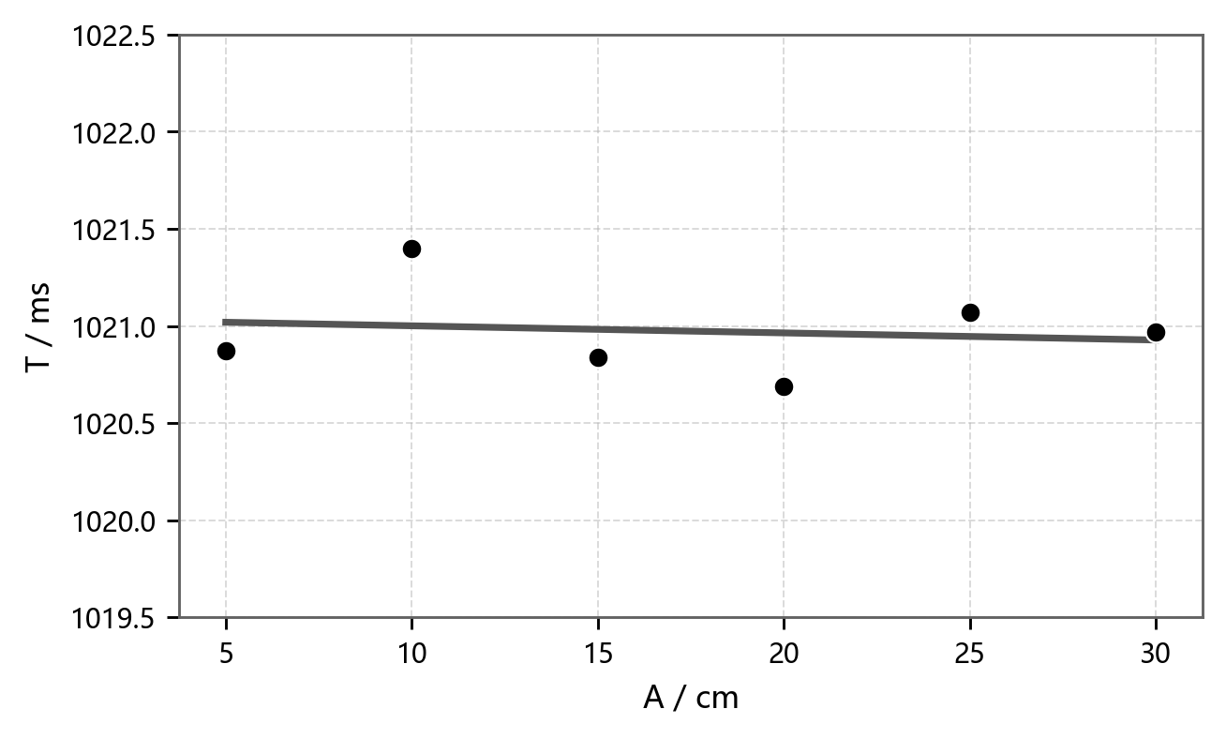
T = a + kA
方程 | T = a + kA
绘图 | T - A
图例 | ● 实验数据；━ 线性拟合
权重 | 不加权
截距 a | 1021.037333 ± 0.25251 ms
斜率 k | -0.003657 ± 0.012968 ms/cm
残差平方和 | 0.294282
Pearson's r | -0.139628
R²(COD) | 0.019496
调整后R² | -0.22563
统计量 | Tmean=1020.973 ms, s=0.245 ms
结论 | 周期基本与振幅无关

图7
简谐振动实验图表与详细图例（参考样式）

图7 Vmax² 与 A² 的能量关系

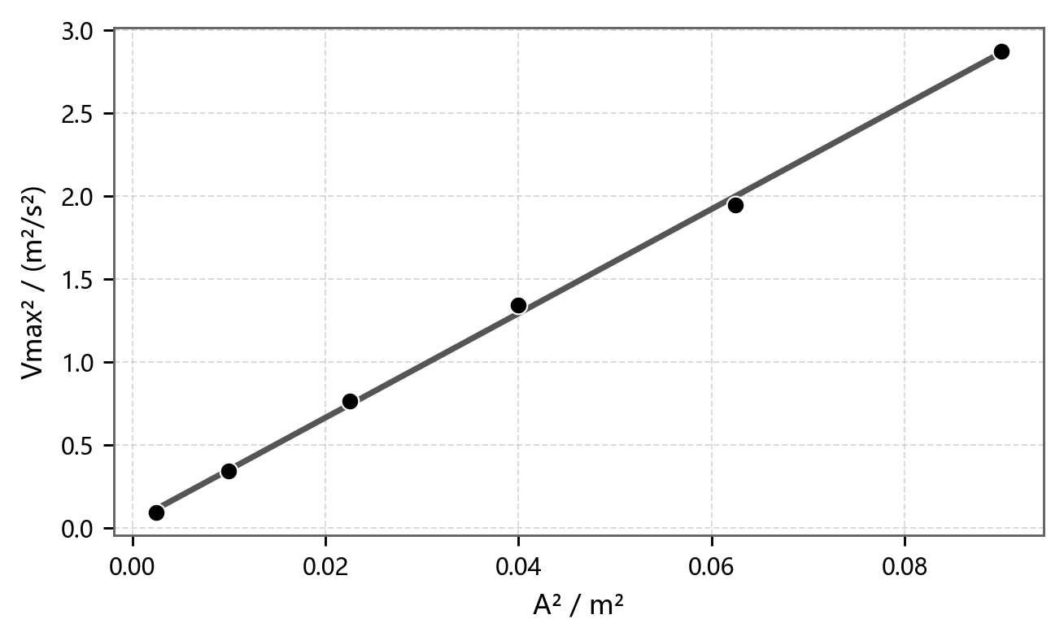
Vmax² = a + kA²
方程 | Vmax² = a + kA²
绘图 | Vmax² - A²
图例 | ● 实验数据；━ 线性拟合
权重 | 不加权
截距 a | 0.03443 ± 0.025848 m²/s²
斜率 k | 31.434954 ± 0.530978 s^-2
残差平方和 | 0.006307
Pearson's r | 0.99943
R²(COD) | 0.99886
调整后R² | 0.998575
计算 | Vmax=Δx/t, Δx=0.995 cm
K值 | K=4.0319 N/m；另算 4.0175 N/m

